Лист1
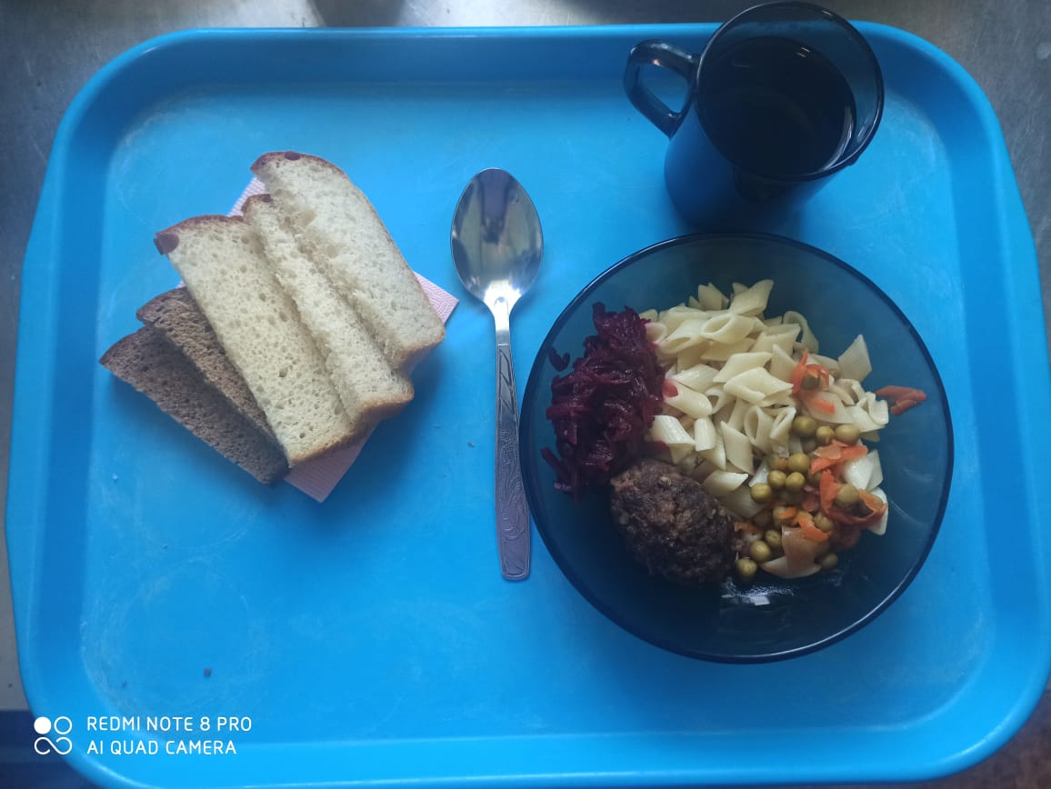
0
Школа | МБОУ ООШ №25 имени В.В.Буракова станицы Баракаевской |  |  | Отд./корп |  |  |  | День | 03.12.2021г

Прием пищи | Раздел | № рец. | Блюдо | Выход, г | Цена | Калорийность | Белки | Жиры | Углеводы
5-9 классы | Закуска | 50 | Салат из свеклы отварной | 60 |  | 53.40 | 0.90 | 3.30 | 5.04
 | Гор.блюдо | 386 | Котлета из говядины | 100 |  | 286.00 | 17.80 | 17.50 | 14.30
 | Гарнир | 300 | Макаронные изделия отварные с овощами | 200 |  | 232.00 | 4.00 | 10.40 | 30.69
 | Напиток | 518 | Сок яблочный | 180 |  | 82.80 | 0.90 | 0.18 | 0.18
 | Хлеб | 108 | Хлеб пшеничный | 30 |  | 70.50 | 2.28 | 0.24 | 23.33
 | Хлеб | 109 | Хлеб ржаной | 24 |  | 41.76 | 1.58 | 0.28 | 12.00
 |  |  |  |  | 59.22р. | 766.46 | 27.46 | 31.90 | 85.54
Завтрак | Закуска | 50 | Салат из свеклы отварной | 60 |  | 53.40 | 0.90 | 3.30 | 5.04
сотрудники | Гор.блюдо | 386 | Котлета из говядины | 100 |  | 286.00 | 17.80 | 17.50 | 14.30
 | Гарнир | 300 | Макаронные изделия отварные с овощами | 200 |  | 232.00 | 4.00 | 10.40 | 30.69
 | Напиток | 518 | Сок яблочный | 180 |  | 82.80 | 0.90 | 0.18 | 0.18
 | Хлеб | 108 | Хлеб пшеничный | 30 |  | 70.50 | 2.28 | 0.24 | 23.33
 | Хлеб | 109 | Хлеб ржаной | 24 |  | 41.76 | 1.58 | 0.28 | 12.00
 |  |  |  |  | 59.22р. | 766.46 | 25.88 | 31.62 | 73.54

